Graphique 1
Titre | L’ouverture commerciale mondiale se maintient, en dépit des discours protectionnistes
Sous-titre | Taux d’ouverture commerciale (commerce de marchandises)
Source | Banque mondiale, WDI .
Note | Le taux d’ouverture commerciale est le rapport de la somme des exportations et des importations au PIB.

 |  | 2000 | 2001 | 2002 | 2003 | 2004 | 2005 | 2006 | 2007 | 2008 | 2009 | 2010 | 2011 | 2012 | 2013 | 2014 | 2015 | 2016 | 2017 | 2018 | 2019 | 2020 | 2021 | 2022 | 2023
 | Pays à hauts revenus | 38 | 37 | 36.682171981 | 37.949012379 | 40.74627551 | 43.041327177 | 46.102774118 | 47.80741779 | 50.582196742 | 41.652674521 | 46.695412141 | 50.731204545 | 50.443529971 | 50.548642162 | 49.818947504 | 46.551772815 | 44.761543358 | 46.701693044 | 48.133062796 | 46.299726527 | 43.843041192 | 48.742944937 | 53.290041791 | 48.149547012
 | Pays à bas revenus | 33 | 38 | 37.66607597 | 38.700455323 | 43.078995002 | 45.666301881 | 45.604626146 | 44.196470933 | 46.071238789 | 39.547655739 | 41.917315785 | 43.155099387 | 43.414322489 | 43.539410787 | 40.30890944 | 36.009429446 | 33.469428722 | 36.186401848 | 39.510191229 | 35.953784387 | 35.673428007 | 39.621492663 | 37.210034495 | 29.572425287
 | Pays à revenus intermédiaires | 42 | 41 | 43.341245176 | 46.461257396 | 50.904898515 | 52.298744245 | 53.215091789 | 52.143096617 | 53.559926409 | 42.864792121 | 45.897832493 | 47.924397698 | 46.944579375 | 45.644591558 | 44.042165389 | 40.039858443 | 37.417748966 | 38.819797539 | 40.79232214 | 39.216098862 | 37.762273208 | 42.013883521 | 45.097904951 | 41.71174128
 | Monde | 39 | 38 | 37.782840855 | 39.34241127 | 42.491140878 | 44.789859874 | 47.554305323 | 48.748469113 | 51.240506284 | 41.881107941 | 46.330811606 | 49.840926326 | 49.280638416 | 48.90113233 | 47.759536339 | 44.334345318 | 42.279811847 | 43.97920621 | 45.6021322 | 43.824213319 | 41.729341126 | 46.331871754 | 50.298584154 | 45.788138785

Graphique 2
Titre | Les filiales nationales des multinationales jouent un rôle prépondérant
Sous-titre | Poids des filiales nationales et étrangères des multinationales au niveau mondial en 2019
Source | Calculs des auteurs à partir de OCDE, Analytical Activity of Multinational Enterprises (AAMNE) version 2024.
Note | Les données concernent 76 pays.

 |  | Production | Valeur ajoutée | Exportations | Importations de biens intermédiaires
 | Filiales nationales | 21.8 | 17.7 | 31.6 | 26.1
 | Filiales étrangères | 11.8 | 10.0 | 25.1 | 25.3

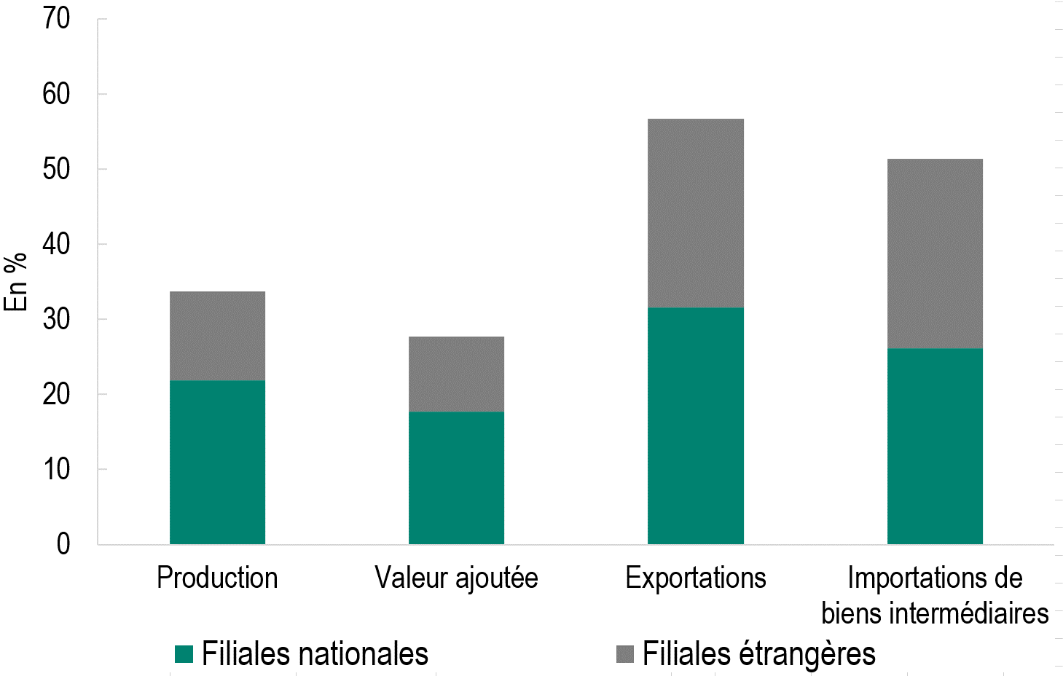

Graphique 3
Titre | Les filiales des multinationales affichent une meilleure performance en matière d’emploi que les filiales de groupes nationaux depuis le Covid
Sous-titre | Différence d’évolution de l’emploi entre les filiales de multinationales et de groupes nationaux
Source | Marette. C., Umana Dajud, C. & Vicard, V. (2025). Multinationals Here and There: Domestic and Foreign Affiliates’ Response to the Covid Shock. CEPII Working Paper, à paraître.
Notes | Les points représentent la valeur des coefficients estimés ; les traits verticaux, les intervalles de confiance à 95 %. Lorsque ces traits ne coupent pas l’axe des abscisses en zéro, le coefficient est statistiquement significatif.

 | Coefficient
2015 | 0.26
2016 | -0.42972
2017 | -0.80647
2018 | -0.32056
2019 | 0
2020 | 2.53569
2021 | 3.15495
2022 | 4.10685

Graphique 4.a
Titre | Les multinationales ont privilégié l’emploi dans leurs filiales nationales
Sous-titre | Différence d’évolution de l’emploi entre filiales nationales de multinationales et filiales de groupes nationaux
Source | Marette. C., Umana Dajud, C. & Vicard, V. (2025). Multinationals Here and There: Domestic and Foreign Affiliates’ Response to the Covid Shock. CEPII Working Paper, à paraître.
Notes | Les points représentent la valeur des coefficients estimés ; les traits verticaux, les intervalles de confiance à 95 %. Lorsque ces traits ne coupent pas l’axe des abscisses en zéro, le coefficient est statistiquement significatif.

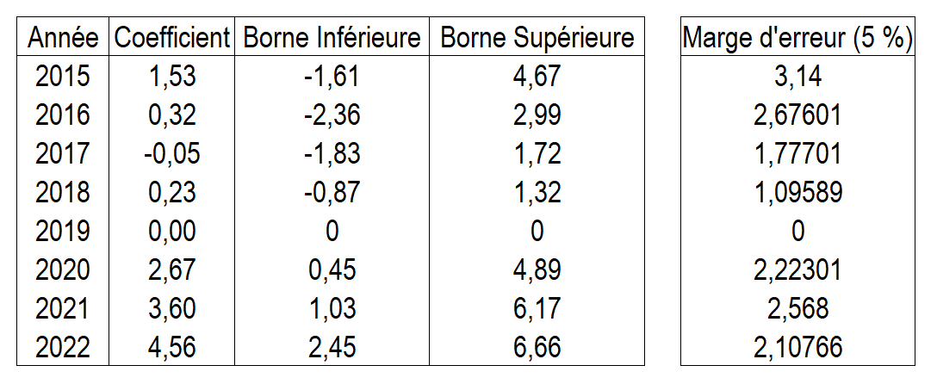

 | Coefficient
2015 | 1.53
2016 | 0.31601
2017 | -0.05299
2018 | 0.22589
2019 | 0
2020 | 2.67301
2021 | 3.598
2022 | 4.55766

Graphique 4.b
Titre | Les multinationales ont privilégié l’emploi dans leurs filiales nationales
Sous-titre | Différence d’évolution de l’emploi entre filiales étrangères de multinationales et filiales de groupes nationaux
Source | Marette. C., Umana Dajud, C. & Vicard, V. (2025). Multinationals Here and There: Domestic and Foreign Affiliates’ Response to the Covid Shock. CEPII Working Paper, à paraître.
Notes | Les points représentent la valeur des coefficients estimés ; les traits verticaux, les intervalles de confiance à 95 %. Lorsque ces traits ne coupent pas l’axe des abscisses en zéro, le coefficient est statistiquement significatif.

 | Coefficient
2015 | -0.57626
2016 | -0.91656
2017 | -1.2922
2018 | -0.67397
2019 | 0
2020 | 2.44577
2021 | 2.86746
2022 | 3.8152

